Sheet1
2020/9/8プログラム作成部分作業まとめ
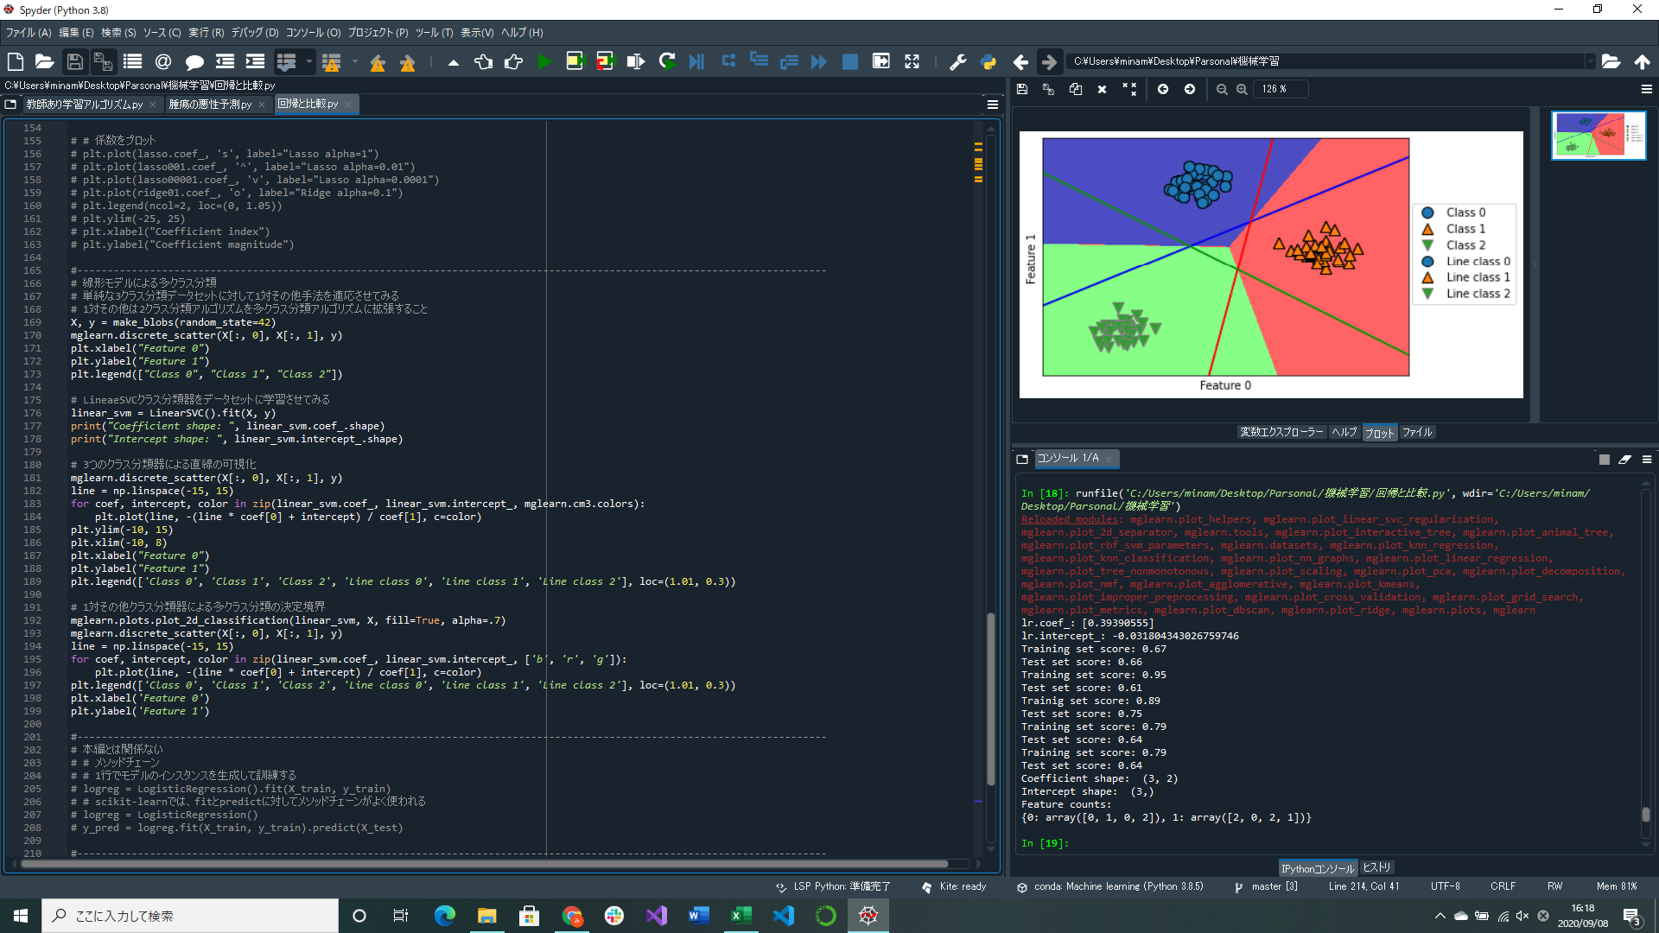


Feature counts:～
ナイーブベイズ分類器を用いた結果
y=0のの行がXの1,3行目なので抜き出す
[[0 1 0 1],
[0 0 0 1]]
ここから非ゼロを求めると[0,1,0,2]になる
これを繰り返す
線形モデルにおいて、3つの1対その他クラス分類器で学習された決定境界表示プログラム実装
 | 1対その他アプローチとは、2クラス分類アルゴリズムを多クラス分類アルゴリズムに拡張する一般的な手法
 | 1クラスにつき2クラス分類器がある→クラスごとに係数ベクトルと切片がある(1次関数みたいな直線がクラス一つにつき一つ存在する)
ナイーブベイズ分類器(線形モデルに似たクラス分類器)実装

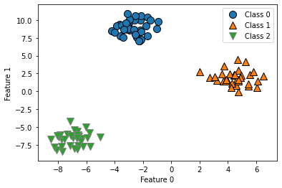
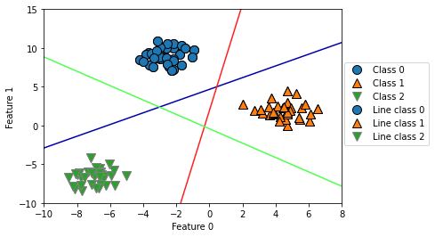
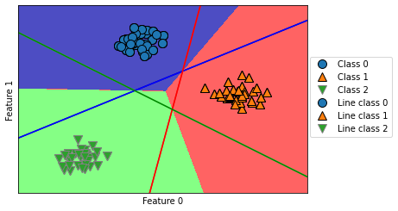

この三角の部分はその他と分類される
その点に一番近い線のクラスに分類される
 |  |  | ↑3つの1対その他クラス分類器による多クラス分類の決定境界
↑1対その他を適応した図 |  | ↑3つの1対その他クラス分類器で学習された決定境界
 |  | 各ラインを境にクラスが違うことがわかる

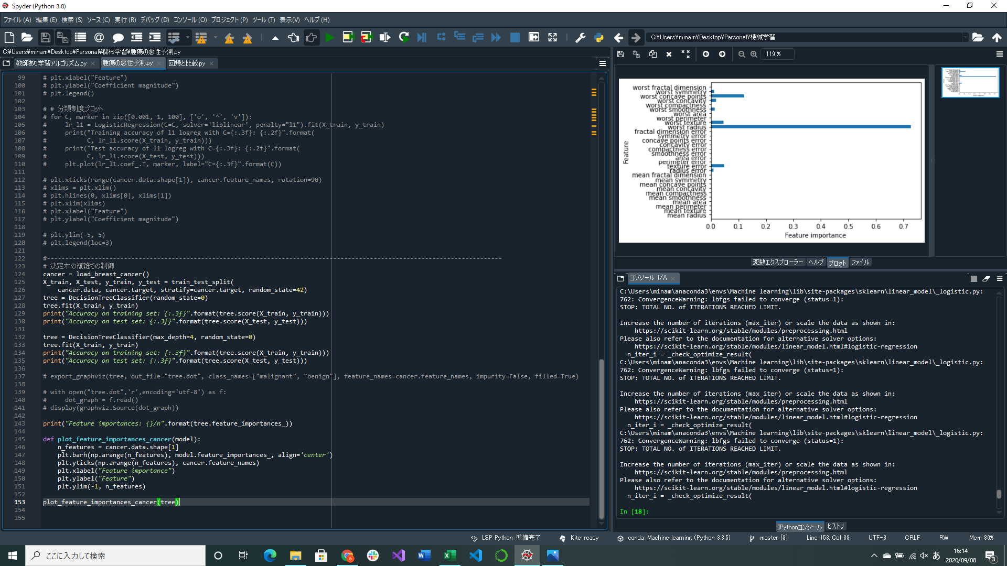
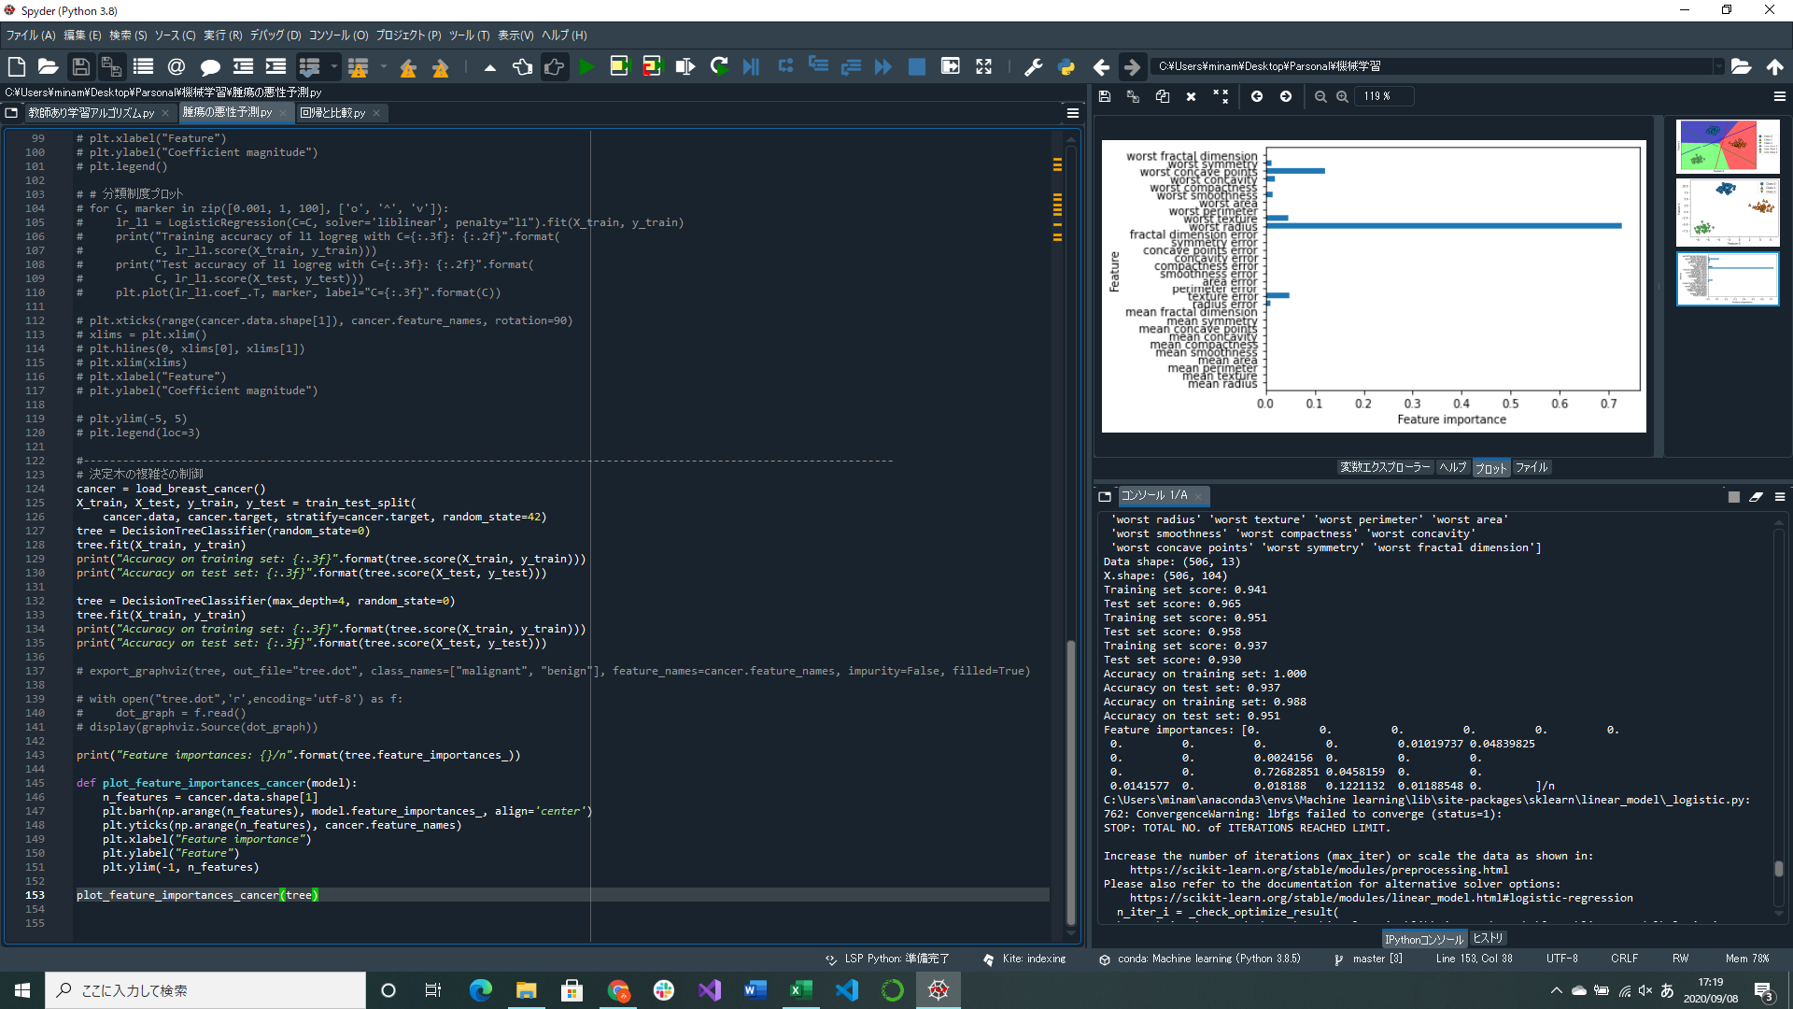

決定木の深さを与えないといくらでも深く、複雑になるので枝刈りしておかないと過剰適合しやすくなる
ここでは深さに制約をかけて枝刈りする
訓練セットの精度は下がるが、テストセットの精度は上がる
特徴量の重要度
決定木の構築、特徴量の重要度可視化プログラム実装

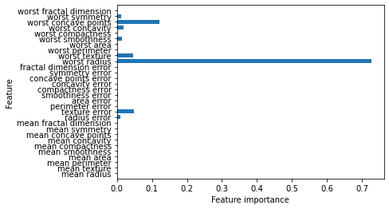
 |  | ←腫瘍データから学習した決定木から計算した特徴量の重要度
 |  | worst radiusが重要度が高いことがわかる

